Introduksjon
Vedlegg til NVEs Langsiktig kraftmarkedsanalyse 2020-2040
Rapport 37/2020

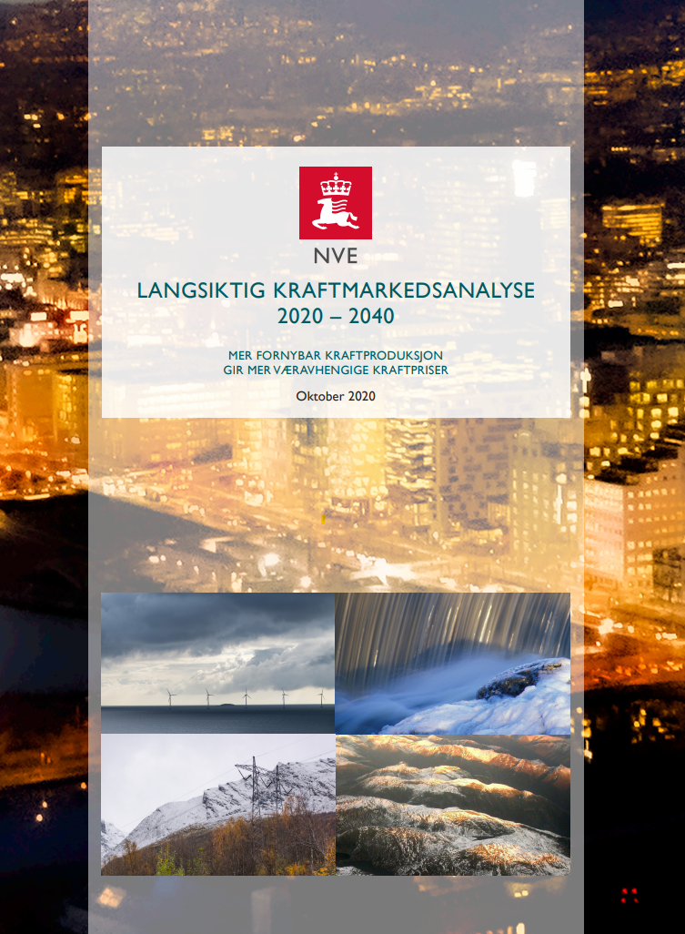
Dette er et vedlegg til NVEs Langsiktig kraftmarkedsanalyse 2020-2040, publisert oktober 2020.

Vedlegget begrenser seg til forutsetninger for brensels- og CO2-priser, samt produksjon og forbruk i Norden.
I tillegg er det inkludert tabeller om kraftbalanser og kraftpriser i de nordiske prisområdene.

For mer detaljer og om våre vurderinger rundt forutsetninger og resultater, viser vi til vår rapport
"Langsikig Kraftmarkedsanalyse 2020-2040"
Følg lenken til rapportene ved å trykke på bildene til høyre.

Ved spørsmål ta kontakt med:
Ingvild Vestre Sem

Innholdsfortegnelse:
- Hovedtall fra analysen
- Kull-, gass- og CO2-priser
- Forbruk i Norden
- Produksjon i Norden
- Kraftbalanse i nordiske prisområder
- Kraftpriser i nordiske prisområder

* Antatt valutakurs er 9,9 NOK/EUR ut analyseperioden.

** grunnet avrundinger kan det forekomme avvik mellom hovedtall, og forbruk- og produksjondeling per prisområde og teknologi.

